Solicitud gráfica
 | Área: | Matemáticas |  |  | Fecha:
 | Grado: | 7
 | Título del tema: | Las operaciones con números racionales |  |  | ¿Cuaderno de estudio o recurso? | Recurso
 | Editor: |  |  |  | Motor del recurso | M5A

 | Código guión o recurso: | MA_07_06_REC350 | ← Para determinar este código, visite la hoja de Ayuda
 |  |  |  |  | ESPECIFICACIÓN DE ARCHIVOS A ENTREGAR
Núm. | Archivo Shutterstock o ruta en web | Imagen para: | Tipo | Ubicación de la imagen en el recurso M5A | Nombre imagen SMALL | Tamaño imagen SMALL | Nombre imagen ZOOM | Tamaño imagen ZOOM | Descripción | Observaciones
IMG01 | 246475588 | Recurso M5A | Ilustración | Contenido | MA_07_06_REC350_IMG01n.png | 286 x 286 px | MA_07_06_REC350_IMG01a.png | 500 x 500 px |  | 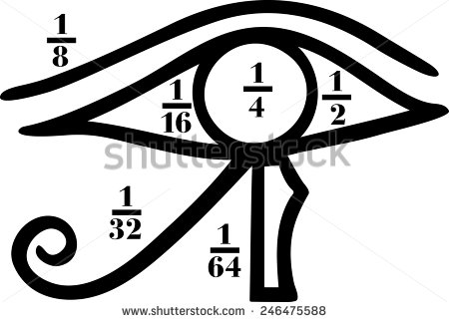
IMG02 | 35463964 | Recurso M5A | Fotografía | Contenido | MA_07_06_REC350_IMG02n.png | 286 x 286 px | MA_07_06_REC350_IMG02a.png | 500 x 500 px |  | 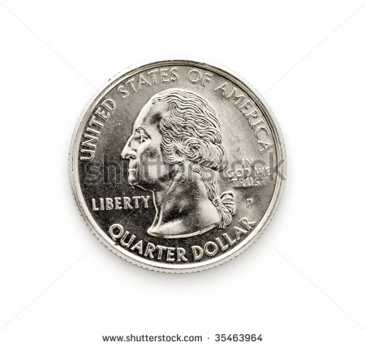
IMG03 | 75199222 | Recurso M5A | Fotografía | Contenido | MA_07_06_REC350_IMG03n.png | 286 x 286 px | MA_07_06_REC350_IMG03a.png | 500 x 500 px | Dejar únicamente el decimal 3.14: - Eliminar el número 15 - Cambiar el punto por una coma. | 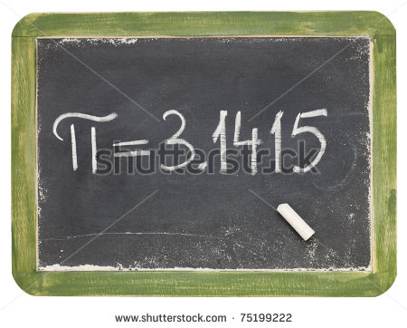
IMG04 | 338901299 | Recurso M5A | Fotografía | Contenido | MA_07_06_REC350_IMG04n.png | 286 x 286 px | MA_07_06_REC350_IMG04a.png | 500 x 500 px |  | 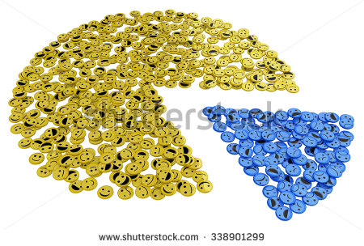
IMG05 | ver observaciones | Recurso M5A | Ilustración | Contenido | MA_07_06_REC350_IMG05n.png | 286 x 286 px | MA_07_06_REC350_IMG05a.png | 500 x 500 px | De la carpeta de fórmulas: Fórmula 01
IMG06 | ver observaciones | Recurso M5A | Ilustración | Contenido | MA_07_06_REC350_IMG06n.png | 286 x 286 px | MA_07_06_REC350_IMG06a.png | 500 x 500 px | De la carpeta de fórmulas: Fórmula 02
IMG07 | ver observaciones | Recurso M5A |  | Contenido | MA_07_06_REC350_IMG07n.png | 286 x 286 px | MA_07_06_REC350_IMG07a.png | 500 x 500 px | De la carpeta de fórmulas: Fórmula 03
IMG08 | ver observaciones | Recurso M5A |  | Contenido | MA_07_06_REC350_IMG08n.png | 286 x 286 px | MA_07_06_REC350_IMG08a.png | 500 x 500 px | De la carpeta de fórmulas: Fórmula 04

